DEMANDE DE PRISE EN CHARGE
ETUDES PROMOTIONNELLES

DEMANDE DE PRISE EN CHARGE

 |  |  |  |  |  | PRIORITE Æ

ETABLISSEMENT | Code ETS : |  | Nom Etablissement :
 | Dossier suivi par :

 | Tél : |  |  |  | e-mail :
 | N° SIRET :

AGENT | NOM ET PRENOM :
 | Date de naissance : |  |  | Sexe : |  | Indice :
 | Grade : |  | Ancienneté dans la FPH :
 |  |  |  |  | Catégorie de rémunération (A, B ou C) Æ

 | Date d'admission (concours, VAE, formation) :
 | Lieu :
 | Ecole :
 | Décision d'admission (concours, VAE….) :
 | Admis |  |  | Date :
 | En attente de résultat au concours |  |  | Date des résultats :
 | Sur liste complémentaire :
 | Report : précisez si 1er ou 2ème report, joindre impérativement copie du courrier de report

ACTION DE FORMATION | Description et modalités
 | Intitulé de la formation :
 | Date de début de scolarité : |  |  | Date de fin de scolarité :
 | Nombre d'heures de formation :

 | Organisme de formation :
 | Numéro de déclaration d'activité : |  |  |  | N° de SIRET :
 | Adresse :

 | Date CTE : |  | Avis | Favorable |  | Tél :

 | Æ PART FINANCEMENT ETABLISSEMENT : |  |  |  |  |  | - €

 | Montant total du dossier et répartition (Eléments à saisir sur les tableaux annexes)
 | Période de formation | Date Début | Date Fin | Enseignement | Déplacement | Salaires / Charges | Total
 |  |  |  | 0.00 € | 0.00 € | 0.00 € | 0.00 €
 | Total |  |  | 0.00 € | 0.00 € | 0.00 € | 0.00 €

 | Æ PART FINANCEMENT DEMANDEE A L'ANFH : |  |  |  |  |  | 0.00 €

 | L'établissement atteste avoir pris connaissance des conditions de prise en charge de l'ANFH, certifie l'exactitude des renseignements fournis et la conformité des documents joints. |  |  |  |  | Cachet de l'établissement

 | Le Directeur de l'établissement :
 | Fait à : |  |  | Le :
 | Signature du Directeur

CALCUL SALAIRES
FICHE ESTIMATION DES SALAIRES (base forfaitaire)

 | NOM ETABLISSEMENT :

 | NOM AGENT :

 | PRENOM AGENT :

 | INTITULE DE LA FORMATION : |  | 3

 |  | DUREE DE LA SCOLARITE
 |  | Période | Date de début de formation | Date de fin de formation | DUREE REGLEMENTAIRE DE PRISE EN CHARGE (en jours) | DUREE REGLEMENTAIRE DE PRISE EN CHARGE (en mois)
 |  |  |  |  | 600 | 33.00

 | SELECTION DU GRADE OU CATEGORIE : |  |  | 1

 | MONTANT MENSUEL DU FORFAIT SALAIRES : |  |  | - €

 | MONTANT TOTAL DES SALAIRES POUR LA DUREE DE LA FORMATION :
 |  |  |  | - €

4 forfaits frais de traitement pour 12 principaux grades
(grade de l’agent partant en formation)
3 forfaits frais de traitement par catégorie de rémunération (A, B, C)
(pour les autres grades)

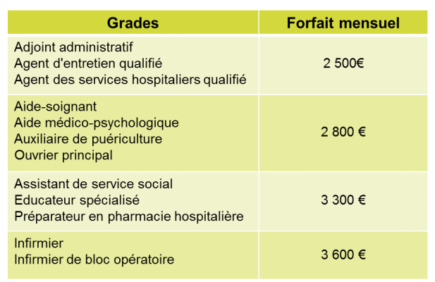
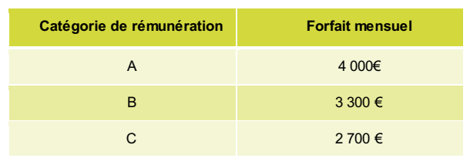



OU

ENSEIGNEMENT ORGANISME
FICHE ESTIMATION DES FRAIS PEDAGOGIQUES

 | Montant des frais pédagogiques dûs à l'organisme :
 | Montant des frais d'inscription :

 |  | TOTAL | - €



Vigilance n°1
Vigilance n°2

On rappelle que les étudiants en formation continue, y compris les agents en études promotionnelles, ne sont pas redevables de La « contribution vie Etudiante et de Campus » (CVEC) d’une valeur de 90 euros  ni l’agent lui-même, ni l’ETS ou l’ANFH qui prend en charge sa formation, n’a à prendre en charge cette contribution

En cas de demande de frais diverses autres que :
- les frais pédagogiques
- et frais d'inscription
merci de prévoir un financement sur votre poste PLAN de formation

DEPLACEMENT REPAS HEBERGEMENTS
FICHE ESTIMATION DES FRAIS DE DEPLACEMENT
€
€
€
€
€
€
€
€

 |  | RAPPEL DUREE DE LA SCOLARITE
 | Période | Date de début de formation |  | Date de fin de formation |  | DUREE REGLEMENTAIRE DE PRISE EN CHARGE (en jours) |  | DUREE REGLEMENTAIRE DE PRISE EN CHARGE (en mois)
 |  |  |  |  |  | 600 |  | 33

❶ | FRAIS DE DEPLACEMENT

Transport en commun |  |  |  | Aller | Nbre | Montant | Retour | Nbre | Montant | Montant total
 | SNCF 2ème classe |  |  |  |  | 0.00 |  |  | 0.00 | 0.00
 | SNCF 1ère classe et ou avion |  |  |  |  | 0.00 |  |  | 0.00 | 0.00
 |  |  |  | Prix unitaire | Nbre | Total
 | Métro |  |  |  |  | 0.00
 | Total transports en commun |  |  |  |  | 0.00
 |  |  |  |  |  |  | ❶ | Total déplacement |  | - €
€
€
€
€

❷ | FRAIS D'HEBERGEMENT

Taux de base | Province | Nmbre de nuits | Montant total
du 1er au 10ème jour | 70.00 |  | 0.00
du 11ème au 30ème jour | 63.00 |  | 0.00
du 31ème au 60ème jour | 56.00 |  | 0.00
à partir du 61ème jour | 42.00 |  | 0.00
Frais réels |  |  | 0.00
Total Centre d'hébergement |  |  | 0.00

Taux Grandes villes (> ou = à 200 000 habitants) et pour les communes du Grand Paris. |  | Nmbre de nuits | Montant
du 1er au 10ème jour | 90.00 |  | 0.00
du 11ème au 30ème jour | 81.00 |  | 0.00
du 31ème au 60ème jour | 72.00 |  | 0.00
à partir du 61ème jour | 54.00 |  | 0.00
Frais réels |  |  | 0.00
Total hôtel |  |  | 0.00

Taux Commune de Paris (75) |  | Nmbre de nuits | Montant
du 1er au 10ème jour | 110.00 |  | 0.00
du 11ème au 30ème jour | 99.00 |  | 0.00
du 31ème au 60ème jour | 88.00 |  | 0.00
à partir du 61ème jour | 66.00 |  | 0.00
Frais réels |  |  | 0.00
Total hôtel |  |  | 0.00
 |  |  |  |  |  |  | ❷ | Total hébergement |  | - €
€
€
€
€

❸ | FRAIS DE REPAS

€
€
€
€
Type REPAS | Tarif | Nombre de Repas | Montant total
Repas plein tarif | 15.25 |  | 0.00
Repas demi tarif | 7.62 |  | 0.00
Repas frais réels* |  |  | 0.00
Total repas |  |  | 0.00 |  |  |  | ❸ | Total repas |  | - €
€
€
€
€

 |  |  |  | TOTAL GENERAL DEPLACEMENT = ❶+❷+❸ |  |  |  |  |  | - €

